珠盘路
定义： 从上到下从左到右填充，其中红色代表庄赢，蓝色代表闲赢，绿色代表和局； “珠盘路”是最直观和简单的路单，是后面“大路”的参照基础。

庄
庄
和
 | 最多6行
闲
闲
闲

大路
定义： 1.按“庄”、“闲”出现的顺序，大路中表现为庄一列，闲一列，庄闲交错分布。其中红色空心圈代表庄赢，蓝色空心圈代表闲赢。珠盘路中第一个结果是“闲”，则在大路的第一列第一行显示“闲”，珠盘路中第二个结果是“庄”，则大路的第二列第一行显示“庄”，珠盘路第三个结果是“庄”，则在大路的第二列第二行显示“庄”。珠盘路第四个结果是“闲”，则在大路的第三列第一行显示“闲”，以此类推。 若连续“庄”或“闲”而一列不够位显示时，则向右不断借位，俗称“龙”。 2.当珠盘路出现“和”时，在大路中只需在上一个非“和”的结果中用绿色画一个斜线。如果连续出现两次“和”，则标注的数字变为2，以此类推。如果首行第一列为和，则是一条绿色斜线，如果第二局仍为和，则在绿线旁边加一个“2”，第三局若再为和，则数字变为“3”，若第4局变为闲赢，则在此格上盖一个蓝色空心圈。 3.“大路”是能够简单看出“庄”“闲”“和”分布，是后面“大眼仔路、小眼路、曱甴路”的参照基础，是最重要的路单。

2

3
 | 最多6行

大眼仔路
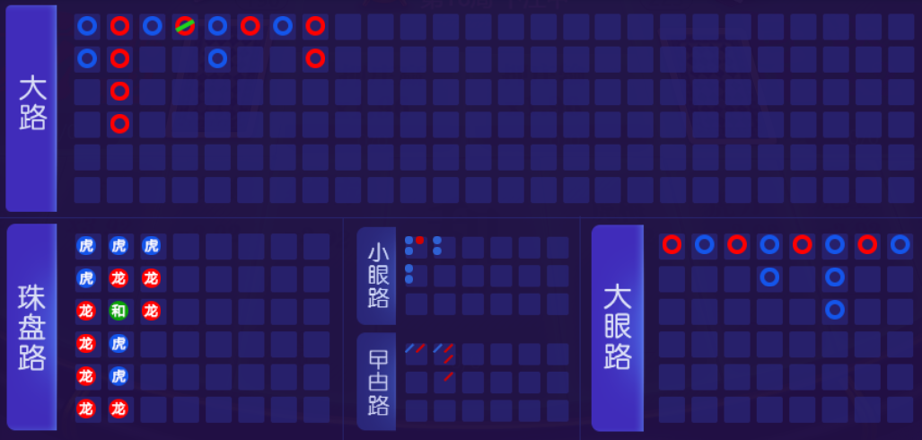
定义： 1.根据大路生成大眼仔路。起始标示的参照点从大路的第二列第二行开始，大路第一列必须出现庄或闲，否则向后移一列参照。如，大路第一二列没有出现“庄”或“闲”，则以大路的第三列第一行开始作为参照点。 2.路单规则总体是，大路每列第一粒看大路参照点前两列的齐整，齐整为红空心圈，不齐整为蓝空心圈。大路每列第二粒起看大路参照点前有无或直落，有或直落为红，无为蓝。红蓝交错分布，从红到蓝，从蓝到红都要换到下一列书写，连红和连蓝则依次优先向下走，不能向下则向右走。 3.齐整 大路当前参照点的前两列的红蓝的个数是否相等。 4.有无 大路的第二粒水平向前看一粒，前面有一粒，无论红蓝则为红，没有则为蓝。 5.直落 上一粒前面无粒，而同列次粒前也无粒，直落为红。

 | 最多6行

案例：

